コントローラーボタン配置図
コントローラ配置図
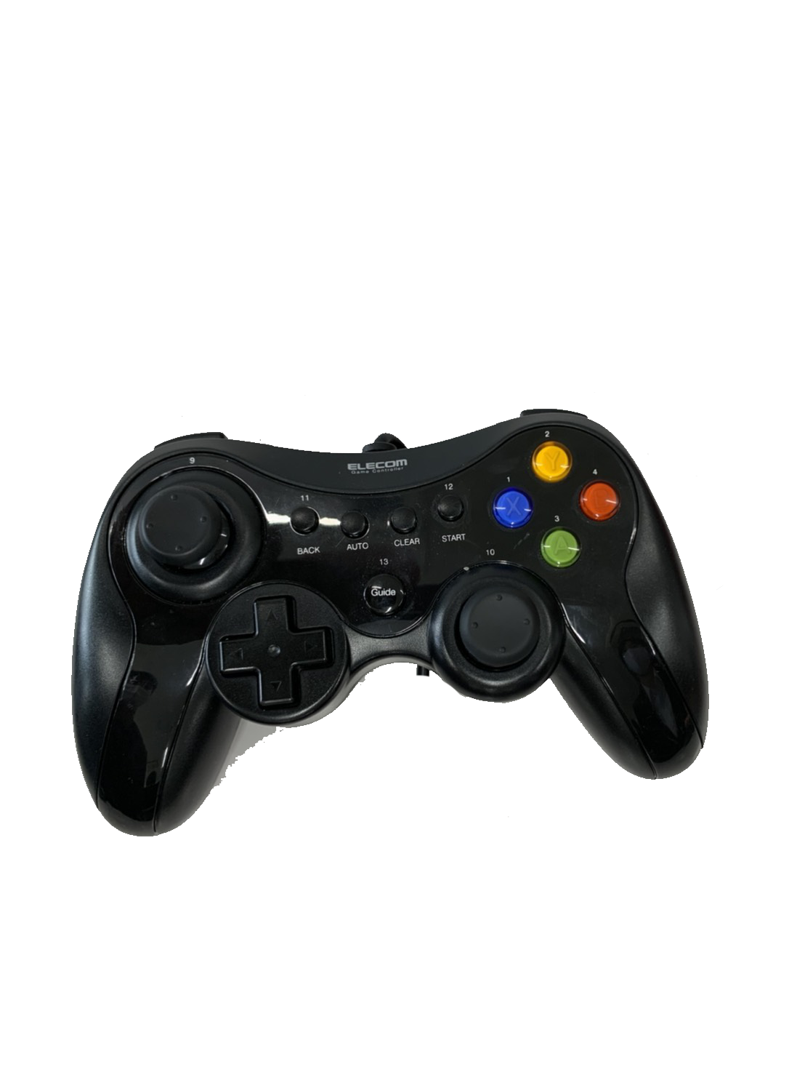
 | ボタン | 使用用途
 | 左ステック | 移動
 | 右スティック | なし
 | A | 弾の発射
 | B | なし
 | X | なし
 | Y | なし
 | R１ | ダッシュ
 | R２ | なし
 | L 1 | なし
 | L 2 | なし

フローチャート
ゲームの流れ
起動

見る
やめる
タイトル

スキップ
チュートリアル

終了
プレイ
最初から

ランキング

リザルト

終了

マスター日～提出日まで
優先 | 優先度 | 担当 | 担当者 | 完了
背景（緑） | Ｓ+ | プログラマー | 増澤 | 至急 | ドロップするアイテムの大きさ
床と壁のテクスチャ（和室等） | Ｓ+ | プログラマー | 工藤 | 至急 | ボス部屋入ったら固定のカメラ
ツールで家具変えれるように | Ｓ+ | プログラマー | 工藤 | 至急 | ボス部屋入ったら演出
アイテムドロップの種類 | Ｓ+ | プログラマー | 筒井 | 至急

↑ここまでマスター提出日に終わってるとして

デバッグ修正 | Ｓ+ | プログラマー | 増澤、筒井、工藤 | 上の項目終わり次第

